Aufgabe
Nachweis eines Reihenendhauses gemäß GEG 2023

Beispiel 5.7: Biomasse-Heizung

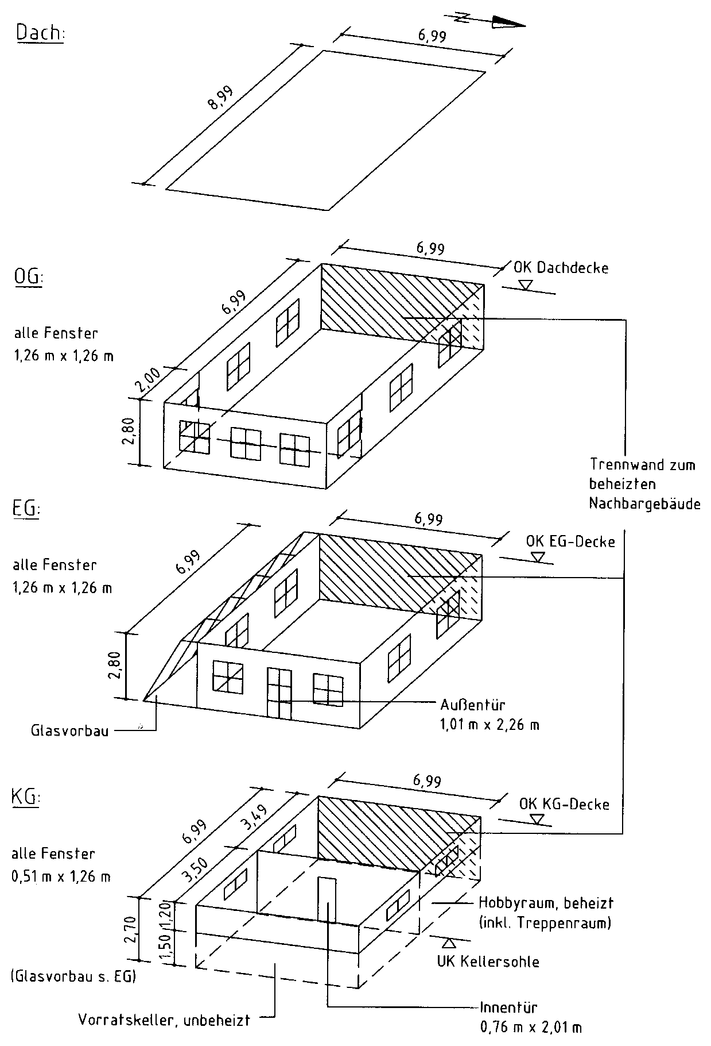

Aufgabe:

Für das dargestellte Reihenendhausist der Nachweis des Gesamtenergiebedarfs
gemäß GEG 2023 mit DIN V 4108-6 und DIN V 4701-10 zu führen.

Bauteile:
- Die Fenster und die Außentür werden dreifach verglast angesetzt mit
- Uw,BW = 0,74 W/(m² · K) und
- g = g0 = 0,50 nach EN 410;
- die Außenwände bestehen aus zweischaligem Mauerwerk mit
UAW = 0,20 W/(m² · K),
- die erdberührten Außenwände bestehen aus Mauerwerk mit Perimeter­
dämmung mit UG1 = 0,21 W/(m² · K),
- die Kellerdecke zum unbeheizten Keller sei unterseitig gedämmt mit
UG2 = 0,20 W/(m² · K),
- die Kellersohle unter dem beheizten Keller habe UG3 = 0,19 W/(m² · K),
- die Decke nach unten gegen Außenluft habe UDL = 0,21 W/(m² · K),
- das Flachdach sei hochgedämmt mit UD = 0,13 W/(m² · K),
- die Wand zum Raum mit wesentlich niedrigerer Innentemperatur im KG
sei auf der Kaltseite gedämmt mit Uu = 0,30 W/(m² · K) und
- die Tür in dieser Wand bestehe aus Holz/Holzwerkstoff/Kunststoff.

Der unbeheizte Glasvorbau sei verglast mit einer Wärmeschutzverglasung.
Alle Wärmebrücken sollen DIN 4108 Beiblatt 2 (Kategorie A) genügen oder als gleichwertig
nachgewiesen sein. Es soll eine Luftdichtheitsprüfung durchgeführt werden.

Die Heizungsanlage besteht
- aus einem Biomasse-Wärmeerzeuger (Holzpelletheizung) innerhalb der thermischen
Hülle mit direkter und indirekter Wärmeabgabe bei Vor-/Rücklauftemperaturen von
70°C/55 °C ohne Solarunterstützung,
- es wird ein Pufferspeicher vorgesehen, er sei indirekt beheizt und innerhalb der
thermischen Hülle aufgestellt;
- die Wärmeverteilung erfolgt innerhalb der thermischen Hülle mit Hlfe einer
geregelten Pumpe,
- zur Wärmeübergabe sind Radiatoren mit Thermostatventilen (Proportionalbereich 1 K)
vorgesehen.

Die Trinkwassererwärmung
- soll innerhalb der thermischen Hülle zentral durch die Heizanlage erfolgen
und mit einer Zirkulationsleitung versehen sein,
- die Trinkwasserspeicherung erfolgt in einem indirekt beheizten Speicher
innerhalb der thermischen Hülle.

Eine Lüftungsanlage ist nicht vorgesehen.

Besondere Anforderungen an die Nutzung erneuerbarer Energien

Diese Anforderungen werden gemäß Tabelle 5.5 mit einem Deckungsanteil von ³ 50 % beim Einsatz
von fester Biomasse werden durch die gewählte Holzpelletheizung für Heizung und Trinkwasser-
erwärmung erfüllt – der Kesselwirkungsgrad ist vom Hersteller mit h ≥ 89 % nachzuweisen.

